2.クラス構成
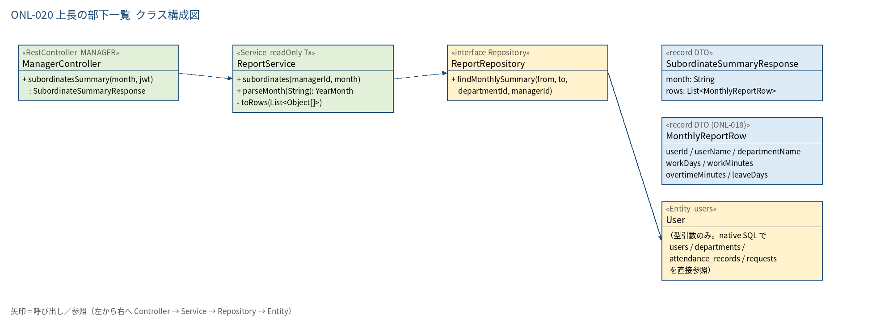
2.1 クラス構成図

3.シーケンス
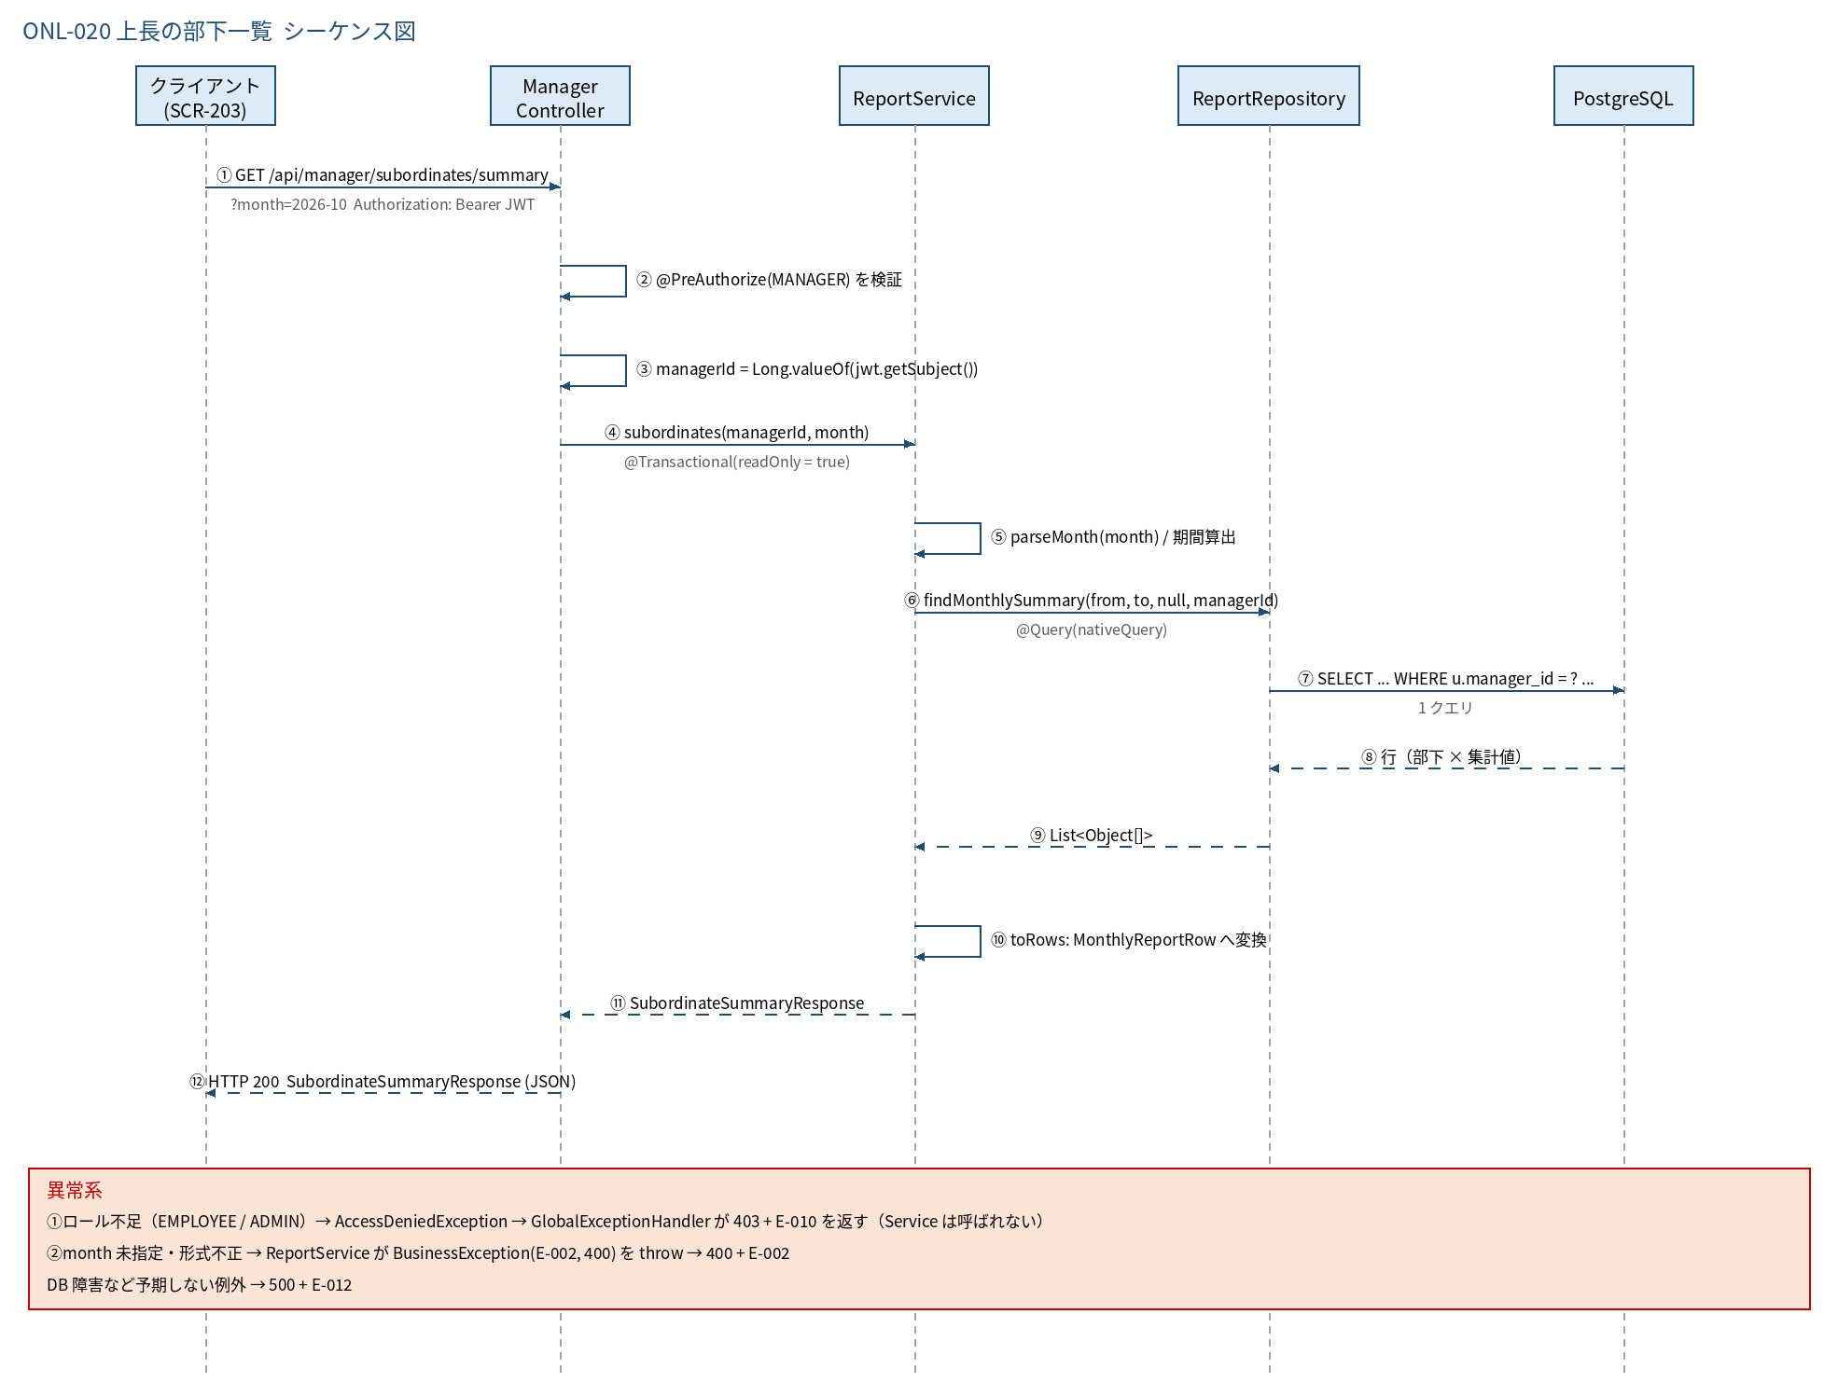
3.1 シーケンス図

5.処理フロー
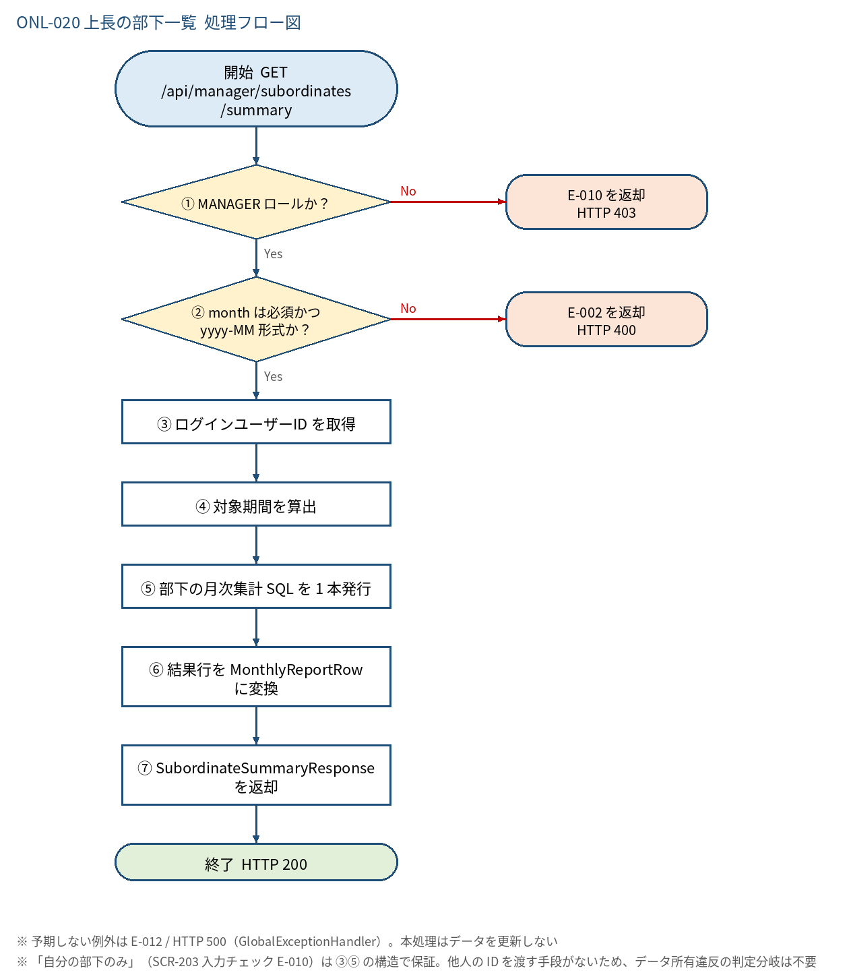
5.1 処理手順
No. | 処理 | 詳細 | 種別・分岐
① | MANAGER ロールか？ | @PreAuthorize("hasRole('MANAGER')")。JWT の claim role=MANAGER のみ通過（ADMIN も不可。管理者は ONL-018 を使う） | 判定（No → E-010 を返却 HTTP 403）
② | month は必須かつ yyyy-MM 形式か？ | ReportService#parseMonth。空 → 「対象月は必須入力です。」／形式不正 →「対象月はyyyy-MM形式で入力してください。」 | 判定（No → E-002 を返却 HTTP 400）
③ | ログインユーザーID を取得 | Long managerId = Long.valueOf(jwt.getSubject())。上長 ID はクエリ・パスから受け取らない（他人の部下を指定できない構造） | 処理
④ | 対象期間を算出 | from = ym.atDay(1); to = ym.atEndOfMonth() | 処理
⑤ | 部下の月次集計 SQL を 1 本発行 | ReportRepository#findMonthlySummary(from, to, null, managerId)。WHERE u.manager_id = :managerId（直属の部下のみ）。勤怠・休暇は GROUP BY のサブクエリ（N+1 なし） | 処理
⑥ | 結果行を MonthlyReportRow に変換 | ReportService#toRows（ONL-018 と共用）。部下 0 人なら空リスト | 処理
⑦ | SubordinateSummaryResponse を返却 | new SubordinateSummaryResponse(ym.toString(), rows) を HTTP 200 で返す | 処理

5.2 処理フロー図

